상품제안서
미니 메모바인더-폴라리스PU | 상품코드: F10606

 |  |  |  |  |  |  | 02-412-0044 | www.easy1.co.kr
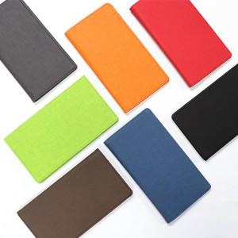

【상세/제작정보】 | 인쇄시 ●금형비(조각비)별도 ●불박비 별도 7*2cm ●크라프트지 케이스 별도 , 선물포장 별도 입니다.

【인쇄/포장옵션】 | 불박 / 포장지포장

【공급단가】 | 수량 | 50~ | 100~ | 500~ | 1,000~ | 2,000~
*VAT별도 | 단가 | 10,030원 | 7,830원 | 7,540원 | 7,250원 | 6,960원

【상품 URL】 | https://dev.easy1.co.kr:443/src/goods_detail.php?gdno=10606

